Planilha2
PLANILHA DE PEDIDOS - ALFA

NOME DA LOJA: |  |  |  |  |  |  | DATA:
OBS: |  |  |  |  |  |  | CONDIÇÃO:

SKU | MODELO |  | P | M | G | GG | EG | QTDE | B2B | TOTAL | B2C | MARKUP
MA0001A | 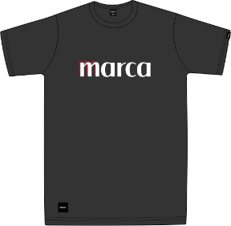 | PRODUTO 1 NOVO | 1 | 1 | 1 | 1 | 1 | 5 | R$ 39.90 | R$ 199.50 | R$ 89.90 | 2.3
MA0002S | 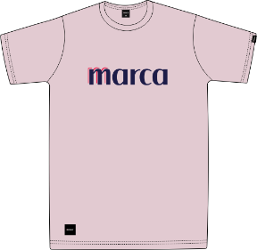 | PRODUTO 2 NOVO | 1 | 1 | 1 | 1 | 1 | 5 | R$ 39.90 | R$ 199.50 | R$ 89.90 | 2.3
MA0003B | 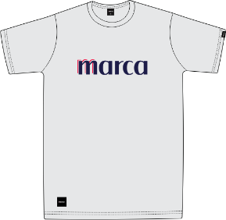 | PRODUTO 3 | 1 | 1 | 1 | 1 | 1 | 5 | R$ 39.90 | R$ 199.50 | R$ 89.90 | 2.3

 |  |  | QUANTIDADE TOTAL |  |  |  |  | 15 | VALOR TOTAL | R$ 598.50

